상품제안서
나빌레라 LED 자개 스틱 한글문양 USB (8G~32G) | 상품코드: S45370

 |  |  |  |  |  |  | 02-713-8555 | www.synergygift.co.kr
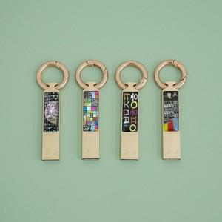

【상세/제작정보】

【인쇄/포장옵션】 | 레이저 / 포장지포장

【공급단가】 | 수량 | 20~ | 100~ | 300~ | 500~ | 1,000~
*VAT별도 | 8G | 16,400원 | 14,900원 | 14,300원 | 14,000원 | 13,800원
 | 16G | 17,700원 | 16,100원 | 15,400원 | 15,200원 | 14,900원
 | 32G | 19,000원 | 17,300원 | 16,600원 | 16,300원 | 16,000원

【상품 URL】 | https://www.synergygift.co.kr:443/src/goods_detail.php?gdno=45370

